Sheet2
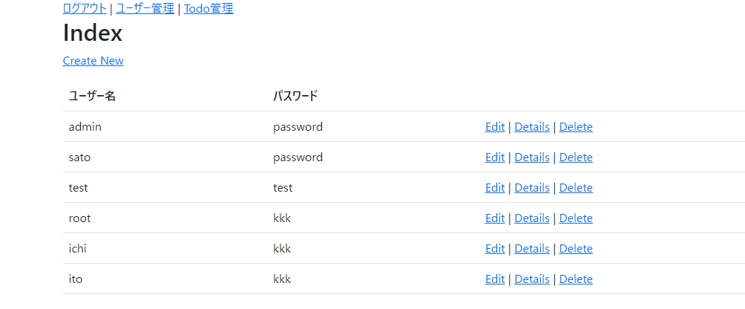

 | // GET: Users/Edit/5
 | public ActionResult Edit(int? id)
 | {
 | if (id == null)
 | {
 | return new HttpStatusCodeResult(HttpStatusCode.BadRequest);
 | }
 | User user = db.Users.Find(id);
 | if (user == null)
 | {
 | return HttpNotFound();
 | }
 | // dbの内容を表示
 | var model = new UserEditViewModel()
 | {
 | Id = user.Id,
 | UserName = user.UserName,
 | Password = user.Password
 | };

 | //userを設定(追記)
 | this.SetRoles(user.Roles);

 | return View(model);
 | }

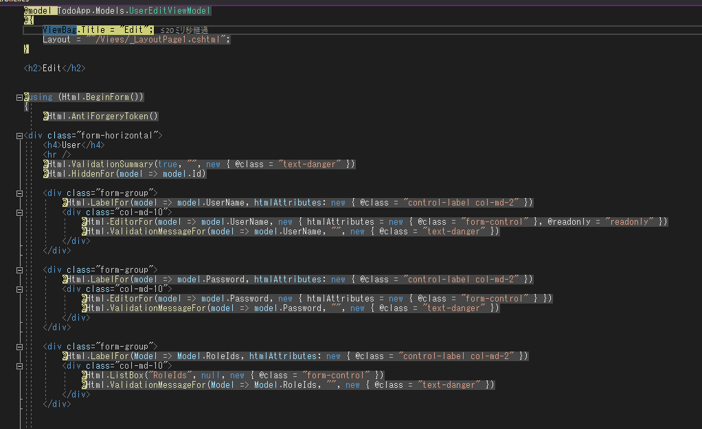

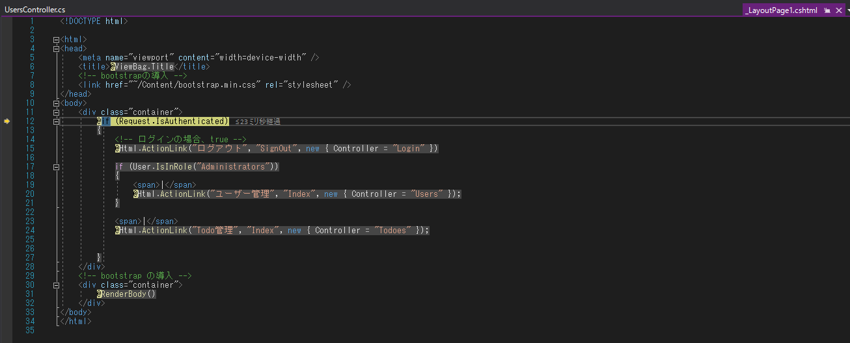

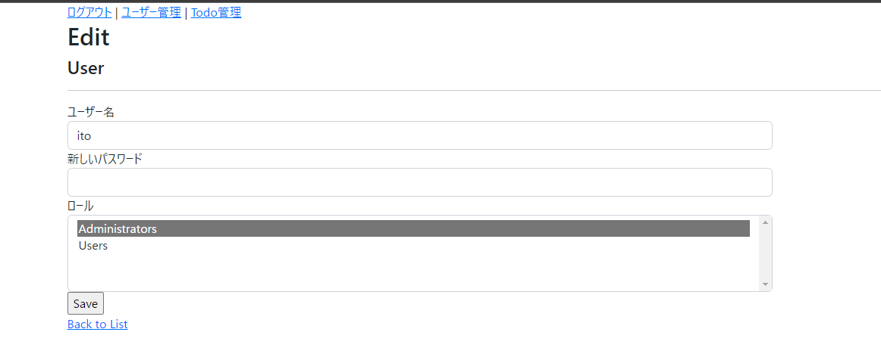

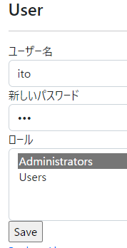

 |  | C#のソースへ | public class UsersController : Controller

 | // POST: Users/Edit/5
 | // 過多ポスティング攻撃を防止するには、バインド先とする特定のプロパティを有効にしてください。
 | // 詳細については、https://go.microsoft.com/fwlink/?LinkId=317598 を参照してください。
 | [HttpPost]
 | [ValidateAntiForgeryToken]
 | public ActionResult Edit([Bind(Include = "Id,UserName,Password,RoleIds")] UserEditViewModel user)
 | {

 | // 画面のロールの取得
 | var roles = db.Roles.Where(role => user.RoleIds.Contains(role.Id)).ToList();

 | if (ModelState.IsValid)
 | {
 | // ＤＢからＩＤを元に取得
 | var dbUser = db.Users.Find(user.Id);
 | if (dbUser == null)
 | {
 | return HttpNotFound();
 | }

 | // 画面のデータをｄｂ側に反映
 | // ユーザー名の変更を行わない。
 | //dbUser.UserName = user.UserName;
 | //dbUser.Password = user.Password;

 | if (!string.IsNullOrEmpty(user.Password) && !dbUser.Password.Equals(user.Password))
 | {
 | dbUser.Password = user.Password;
 | }
 | //前のロールのクリア
 | dbUser.Roles.Clear();

 | // 新規登録
 | foreach (var role in roles)
 | {
 | dbUser.Roles.Add(role);
 | }

 | //db.Entry(user).State = EntityState.Modified;

 | // ＤＢセット
 | db.Entry(dbUser).State = EntityState.Modified;

 | // ＤＢ更新
 | db.SaveChanges();

 | return RedirectToAction("Index");
 | }

 | // 選択内容の復元
 | this.SetRoles(roles);

 | return View(user);
 | }

protected override void Dispose(bool disposing)
{
if (disposing)
{
db.Dispose();
}
base.Dispose(disposing);
}

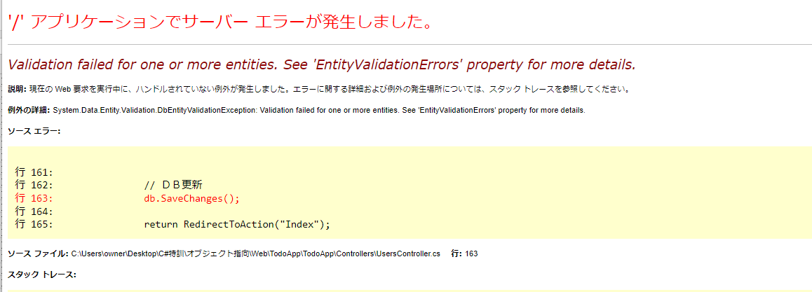

'/' アプリケーションでサーバー エラーが発生しました。

Validation failed for one or more entities. See 'EntityValidationErrors' property for more details.
1 つ以上のエンティティの検証に失敗しました。詳細については、「エンティティ検証エラー」プロパティを参照してください。

説明: 現在の Web 要求を実行中に、ハンドルされていない例外が発生しました。エラーに関する詳細および例外の発生場所については、スタック トレースを参照してください。

例外の詳細: System.Data.Entity.Validation.DbEntityValidationException: Validation failed for one or more entities. See 'EntityValidationErrors' property for more details.

ソース エラー:

行 161:
行 162: // ＤＢ更新
行 163: db.SaveChanges();
行 164:
行 165: return RedirectToAction("Index");

ソース ファイル: C:\Users\owner\Desktop\C#特訓\オブジェクト指向\Web\TodoApp\TodoApp\Controllers\UsersController.cs 行: 163

スタック トレース:

[DbEntityValidationException: Validation failed for one or more entities. See 'EntityValidationErrors' property for more details.]
System.Data.Entity.Internal.InternalContext.SaveChanges() +168
System.Data.Entity.Internal.LazyInternalContext.SaveChanges() +27
System.Data.Entity.DbContext.SaveChanges() +20
TodoApp.Controllers.UsersController.Edit(UserEditViewModel user) in C:\Users\owner\Desktop\C#特訓\オブジェクト指向\Web\TodoApp\TodoApp\Controllers\UsersController.cs:163
lambda_method(Closure , ControllerBase , Object[] ) +103
System.Web.Mvc.ActionMethodDispatcher.Execute(ControllerBase controller, Object[] parameters) +14
System.Web.Mvc.ReflectedActionDescriptor.Execute(ControllerContext controllerContext, IDictionary`2 parameters) +157
System.Web.Mvc.ControllerActionInvoker.InvokeActionMethod(ControllerContext controllerContext, ActionDescriptor actionDescriptor, IDictionary`2 parameters) +27
System.Web.Mvc.Async.<>c.<BeginInvokeSynchronousActionMethod>b__9_0(IAsyncResult asyncResult, ActionInvocation innerInvokeState) +22
System.Web.Mvc.Async.WrappedAsyncResult`2.CallEndDelegate(IAsyncResult asyncResult) +29
System.Web.Mvc.Async.WrappedAsyncResultBase`1.End() +49
System.Web.Mvc.Async.AsyncControllerActionInvoker.EndInvokeActionMethod(IAsyncResult asyncResult) +32
System.Web.Mvc.Async.<>c__DisplayClass11_0.<InvokeActionMethodFilterAsynchronouslyRecursive>b__0() +58
System.Web.Mvc.Async.<>c__DisplayClass11_2.<InvokeActionMethodFilterAsynchronouslyRecursive>b__2() +228
System.Web.Mvc.Async.<>c__DisplayClass7_0.<BeginInvokeActionMethodWithFilters>b__1(IAsyncResult asyncResult) +10
System.Web.Mvc.Async.WrappedAsyncResult`1.CallEndDelegate(IAsyncResult asyncResult) +10
System.Web.Mvc.Async.WrappedAsyncResultBase`1.End() +49
System.Web.Mvc.Async.AsyncControllerActionInvoker.EndInvokeActionMethodWithFilters(IAsyncResult asyncResult) +34
System.Web.Mvc.Async.<>c__DisplayClass3_6.<BeginInvokeAction>b__4() +35
System.Web.Mvc.Async.<>c__DisplayClass3_1.<BeginInvokeAction>b__1(IAsyncResult asyncResult) +100
System.Web.Mvc.Async.WrappedAsyncResult`1.CallEndDelegate(IAsyncResult asyncResult) +10
System.Web.Mvc.Async.WrappedAsyncResultBase`1.End() +49
System.Web.Mvc.Async.AsyncControllerActionInvoker.EndInvokeAction(IAsyncResult asyncResult) +27
System.Web.Mvc.<>c.<BeginExecuteCore>b__152_1(IAsyncResult asyncResult, ExecuteCoreState innerState) +11
System.Web.Mvc.Async.WrappedAsyncVoid`1.CallEndDelegate(IAsyncResult asyncResult) +29
System.Web.Mvc.Async.WrappedAsyncResultBase`1.End() +49
System.Web.Mvc.Controller.EndExecuteCore(IAsyncResult asyncResult) +45
System.Web.Mvc.<>c.<BeginExecute>b__151_2(IAsyncResult asyncResult, Controller controller) +13
System.Web.Mvc.Async.WrappedAsyncVoid`1.CallEndDelegate(IAsyncResult asyncResult) +22
System.Web.Mvc.Async.WrappedAsyncResultBase`1.End() +49
System.Web.Mvc.Controller.EndExecute(IAsyncResult asyncResult) +26
System.Web.Mvc.Controller.System.Web.Mvc.Async.IAsyncController.EndExecute(IAsyncResult asyncResult) +10
System.Web.Mvc.<>c.<BeginProcessRequest>b__20_1(IAsyncResult asyncResult, ProcessRequestState innerState) +28
System.Web.Mvc.Async.WrappedAsyncVoid`1.CallEndDelegate(IAsyncResult asyncResult) +29
System.Web.Mvc.Async.WrappedAsyncResultBase`1.End() +49
System.Web.Mvc.MvcHandler.EndProcessRequest(IAsyncResult asyncResult) +28
System.Web.Mvc.MvcHandler.System.Web.IHttpAsyncHandler.EndProcessRequest(IAsyncResult result) +9
System.Web.CallHandlerExecutionStep.System.Web.HttpApplication.IExecutionStep.Execute() +9755469
System.Web.HttpApplication.ExecuteStepImpl(IExecutionStep step) +115
System.Web.HttpApplication.ExecuteStep(IExecutionStep step, Boolean& completedSynchronously) +163

バージョン情報: Microsoft .NET Framework バージョン:4.0.30319; ASP.NET バージョン:4.8.9032.0

c:\WINDOWS\Microsoft.NET\Framework\v2.0.50727\Temporary ASP.NET Files and delete your site folder. restart IIS.

Sheet3
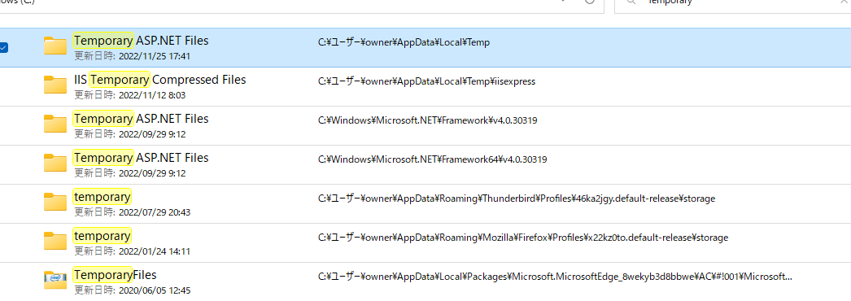

C:\Windows\Microsoft.NET

C:\Users\owner\AppData\Local\Temp\Temporary ASP.NET Files

C:\Windows\Microsoft.NET\Framework\v4.0.30319\Temporary ASP.NET Files

C:\Windows\Microsoft.NET\Framework64\v4.0.30319\Temporary ASP.NET Files

アベンド情報
